問題_畫面修改
OK
* 功能表標題修改 & 順序
新增工單 / 編輯工單 / 查詢工單/ 輸入設定 /帳號管理

* 未選擇左邊功能時 , 右側為初始畫面(右側保持空白)

* 每個功能下 新增"離開"按紐 , 進入初始畫面

*

使用者: Admin

問題_搜尋工單
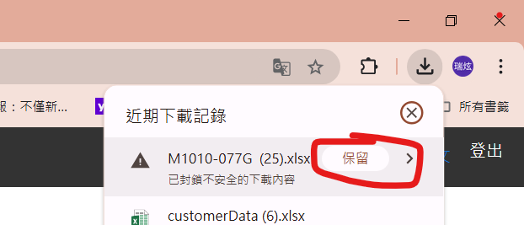
OK
* 畫面錯亂: 初始畫面時"起始日期" 位置錯亂 , 按Single SN才正常

 | NG | OK
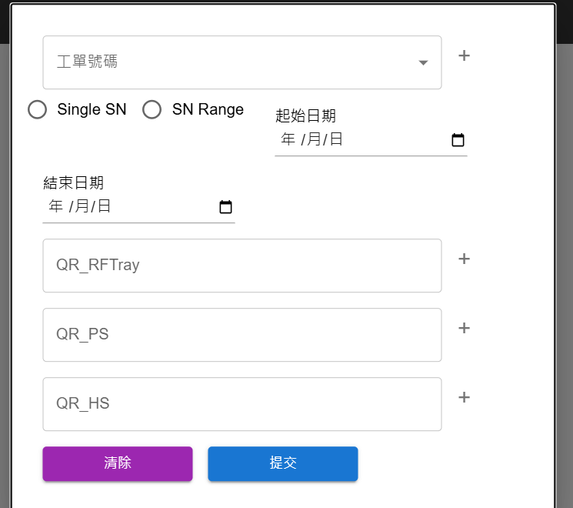
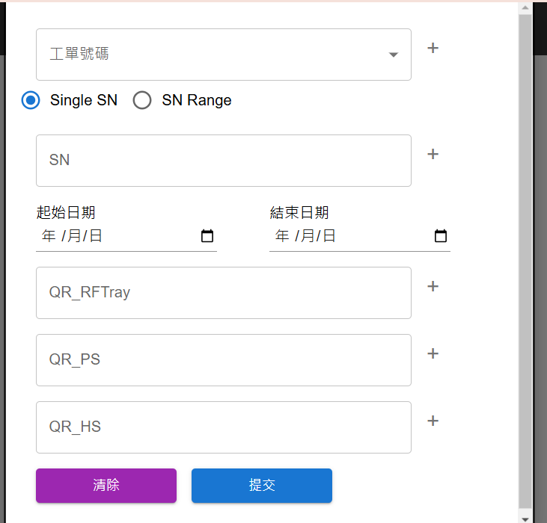

* 匯出提示 : 按下載後開啟Excel or 提示到下載區"按保留"手動下載
* 匯出標題修改 : " 達運下載 " 改 "棧板SN下載 " , "客戶格式下載( Excel)
* 新增匯出選項" 所有欄位下載 " , 將所有欄位匯出

問題_編輯
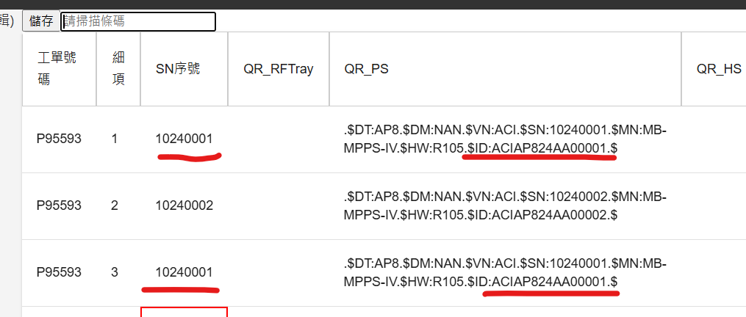
更新 , 刪除 , 編輯工單內容涉及兩層table資料...都要等一陣子才會跑出來
* 編輯架構分2階段 : 輸入工單 (無條件列出所有工單）-> 查出工單編輯 , 因未來工單愈來愈多無法用下拉方式編輯

* 刪除:只會刪除筆數，不會刪除工單

*新增"編輯" 按鈕 , 取代點選

編輯

編輯

刪除

刪除

*編輯時區分TW / ACI EX: TW的帳號在編輯時只會看到自己廠區的資料; 只有查詢時才不區分廠區
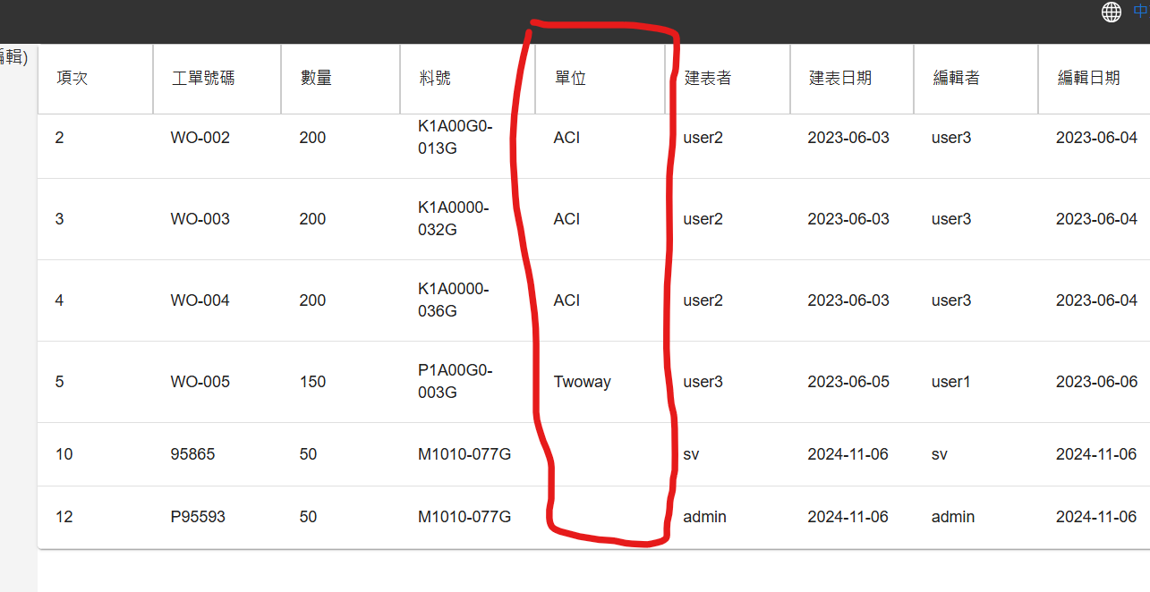

* 修改標題:
(1) "編輯" 改"修改工單資料"
(2) "繼續輸入" 改"未完成工單輸入"
(3) 增加"儲存 & 離開" 按鈕 , 進入初始畫面

* 程式SN 無法修改 ，實際作業上需要能修改

* 非設定編輯欄位唯獨 ( 備註不在此限制) : 例如料號設定只輸入QR_PS , 編輯不能輸入非設定欄位 QR_HS ….欄位)

* 重要欄位沒防呆: SN , BEDID 不可重號
* 將QRCode 中BEDID 分解成新欄位 , 可用字串開頭".$ID: " 與"$"結尾切割

問題_料號對應表
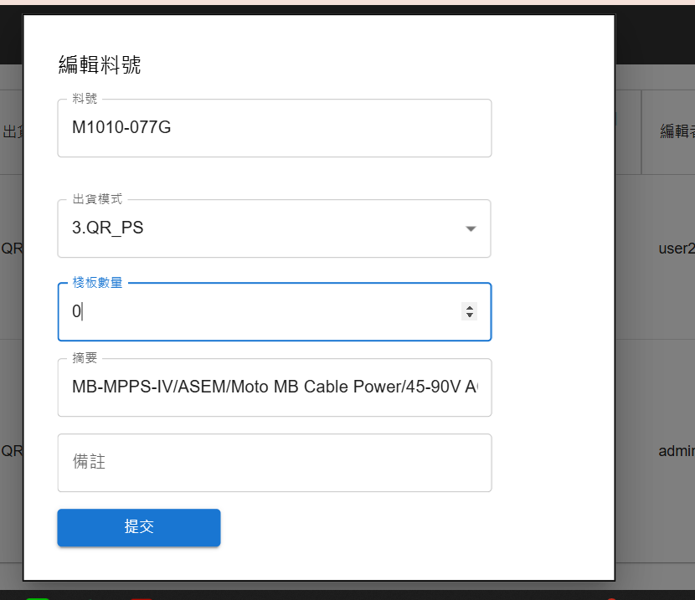
* 棧板數量10 移動修改數字"20" 無問題, 但全刪除後為0情況只能"020"

問題_帳號管理
* 註冊 改位置到左方功能區 , 標題改為"新增帳號"

新增帳號

* 重新整理後, 需重新登陸 . 請避免此問題.

